天津提交版
省份 | 场景分类/场景意图 | 产品（支撑关键词筛选） | 应用环节 | 应用场景/意图 | 话术模板 | 备注
天津 | 营销活动 | 20266527188432 | 个人市场 | 开口话术 | 场景1、我看您{XX}月份流量超出{超额量}，超套费用{套餐外上网费}元。分钟超出{超套分钟数}，超套费用{套餐外通话费}元，现在有一个【5G安心月包-1元】（业务编码：2031912）每个月1元，包含100分钟+5GB流量，有效期24个月，到期自动取消，也可随时取消，非常方便。 场景2、我看您{XX}月份流量超出{超额量}，超套费用{套餐外上网费}元。分钟超出{超套分钟数}分钟，超套费用{套餐外通话费}元，现在有一个【5G安心月包-3元】（业务编码：2031913）每个月3元，包含500分钟+20GB流量，有效期24个月，到期自动取消，也可随时取消，非常方便。 【AI场景仅供参考】 | 1、{XX}月需要查询客户当月和前三个月的流量和分钟情况，具体界面见右图 2、如果{套餐外上网费}≠0且{超额量}=0则添加提示【请结合账单与资源使用情况为客户解释】；如果{套餐外通话费}}≠0且{超套分钟数}=0则添加提示【请结合账单与资源使用情况为客户解释】 3、如果{套餐外上网费}+{套餐外通话费}之和小于1元则推荐场景1，反之推荐场景2 | 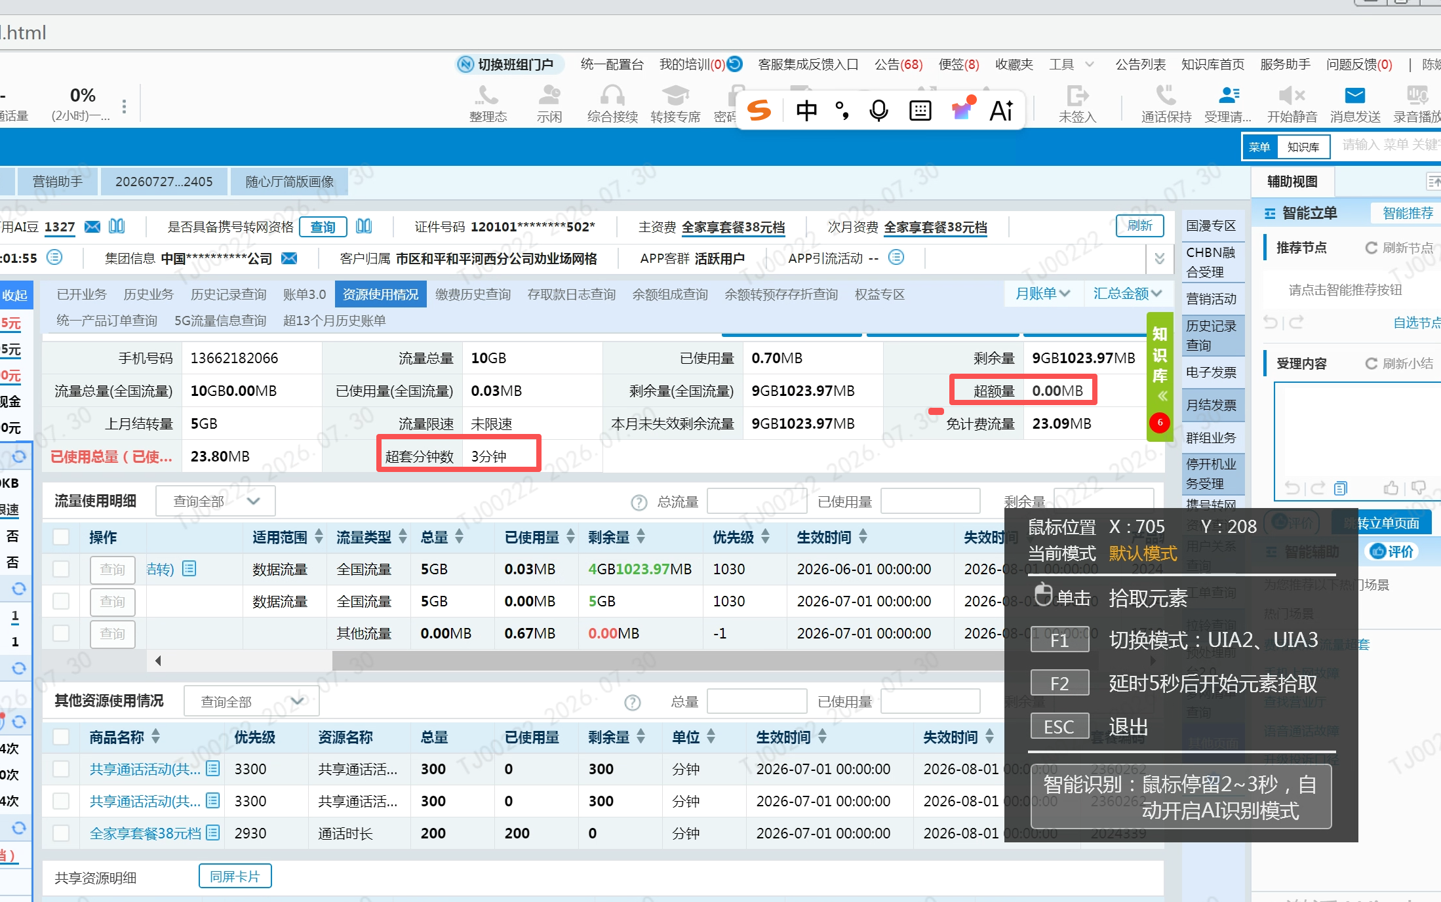 |  | 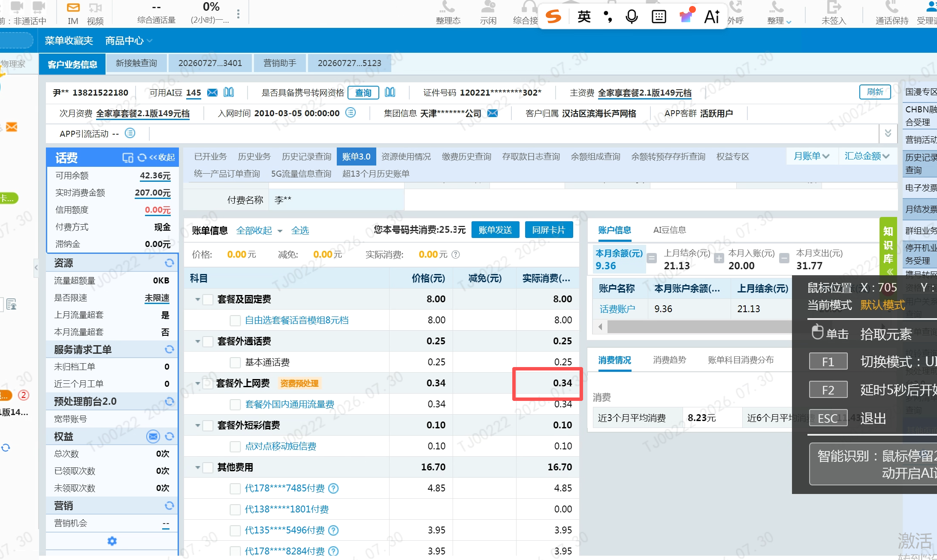 | 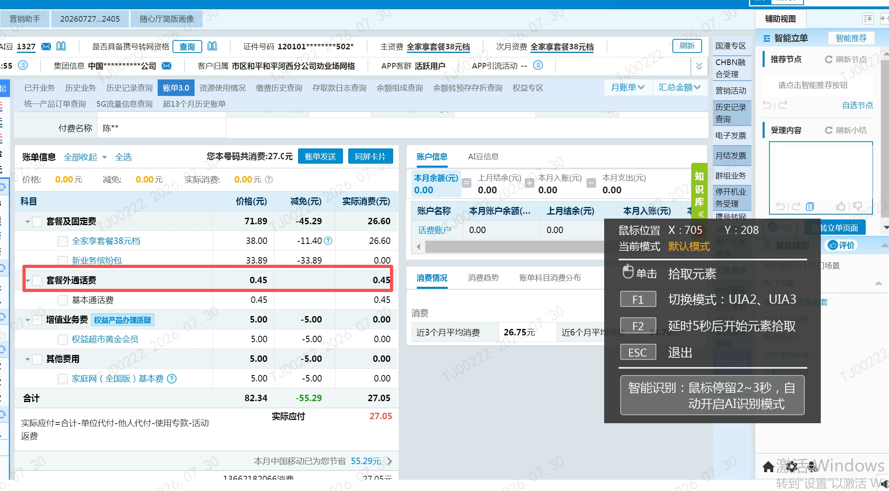 |  | 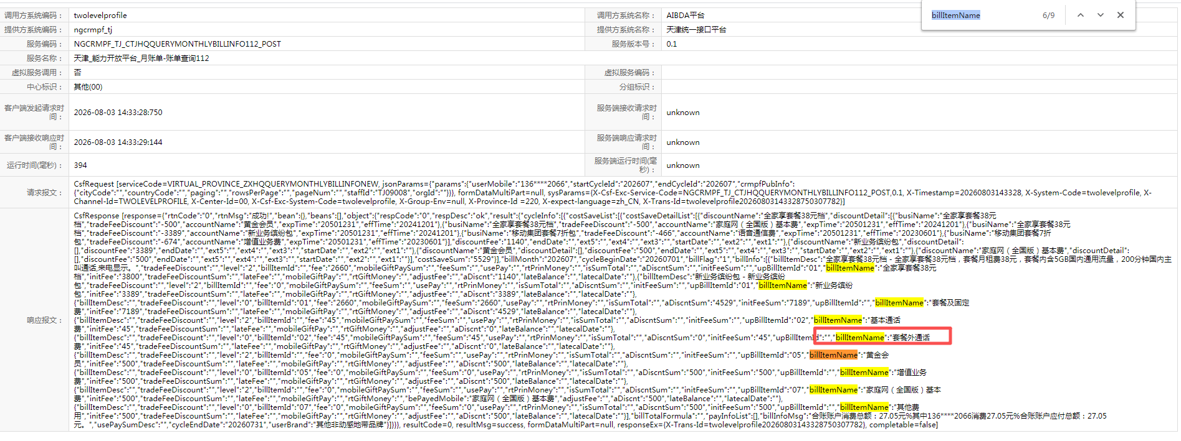
天津 | 营销活动 | 20266510873112 | 个人市场 | 开口话术 | 切入语：您现在用的还是个老资费，只有{XX}分钟，{XX}流量，现在新出一款资费更适合您，包含50分钟+2G流量，您当前资费8元，新资费9元，跟您现在就差1块钱，多给您20分钟和2G流量。 + 场景1：您当前资费分钟超出后一分钟就0.25元，新资费每月多花1元（不到1瓶水的价格），不仅多了20分钟，而且超出后是0.15/分钟，大部分客户都已经更换了，给您也申请上吧，这样用着更安心。 场景2：当前资费您上网超出后一兆就是0.29元,现在新资费多花1元（不到1瓶水的价格）给您2G，大部分客户都已经更换了，给您也申请上吧，这样用着更安心。 场景3：您当前资费分钟超出后一分钟就0.25元，您上网超出一兆就0.29元,现在新资费多花1元（不到1瓶水的价格）多给您20分钟和2G流量。 + 月费28元，每月赠费19元，相当于每月9元，有效期三年，到期可续约使用，相当于终身有效，您可以放心使用。 【AI话术仅供参考】 | 1、{XX}分钟，{XX}流量从客户主套餐关联chbn中获取。如{XX}分钟为0或者{XX}流量为0，则不展示对应字段。 2、{前三月语音饱和度>0}且{前三月流量饱和度=0}则推荐场景1 3、{前三月流量饱和度>0}且{前三月语音饱和度=0}则推荐场景2 4、{前三月语音饱和度>0}且{前三月流量饱和度>0}则推荐场景3 5、{前三月语音饱和度=0}且{前三月流量饱和度=0}则不推荐任何场景 | 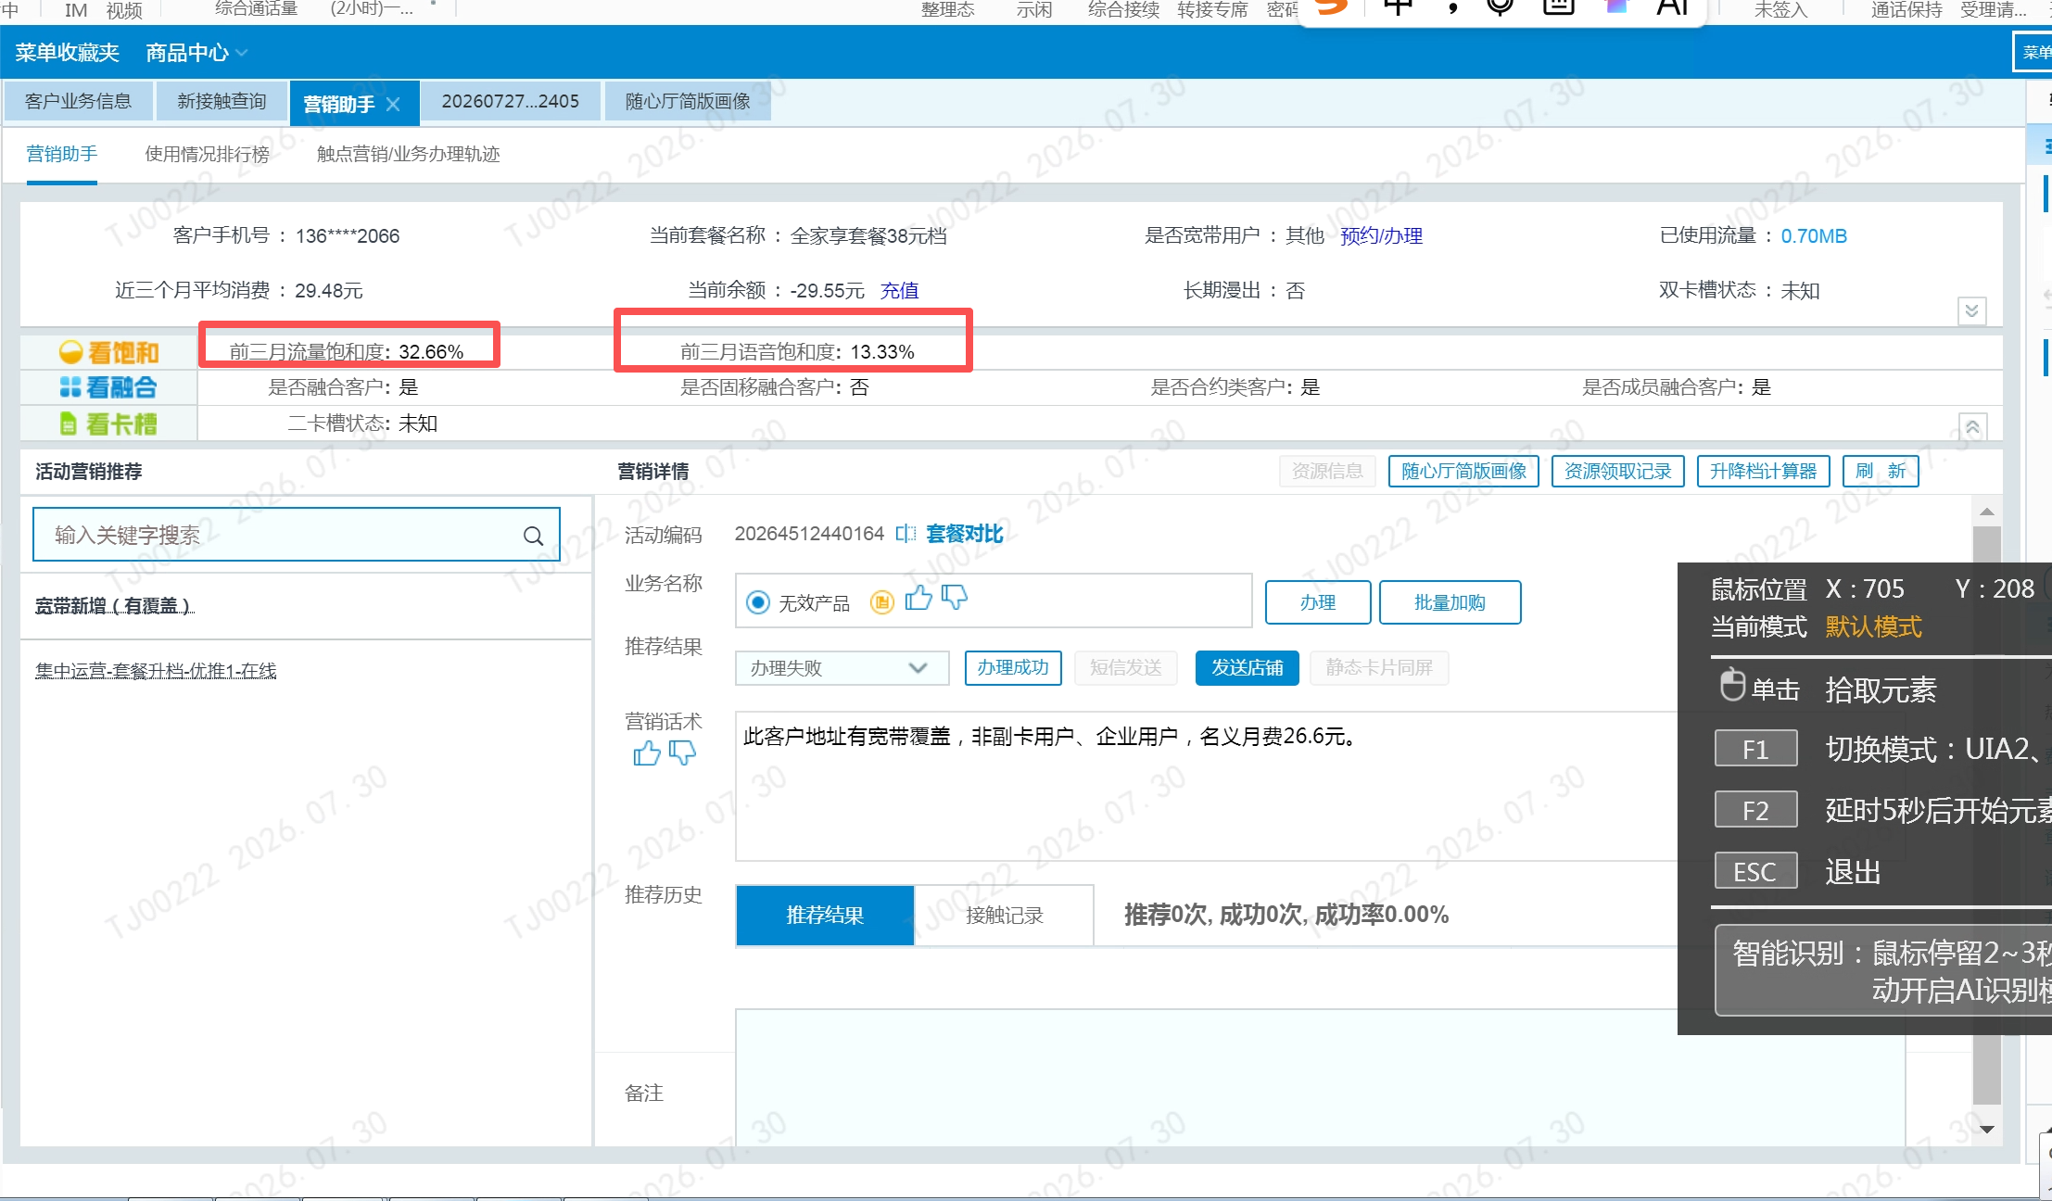 |  | 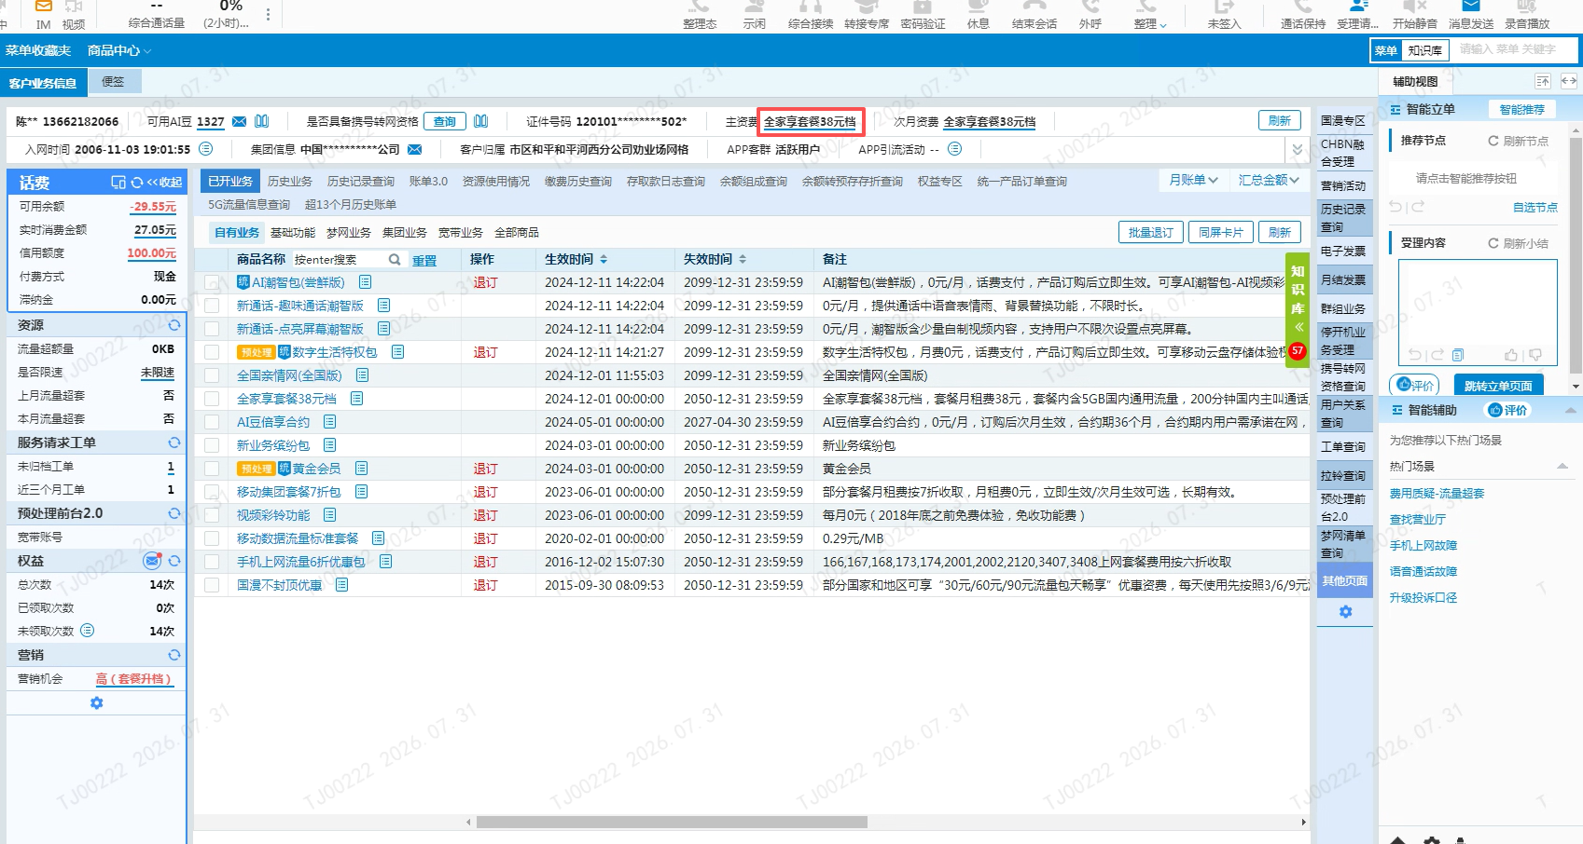 |  | 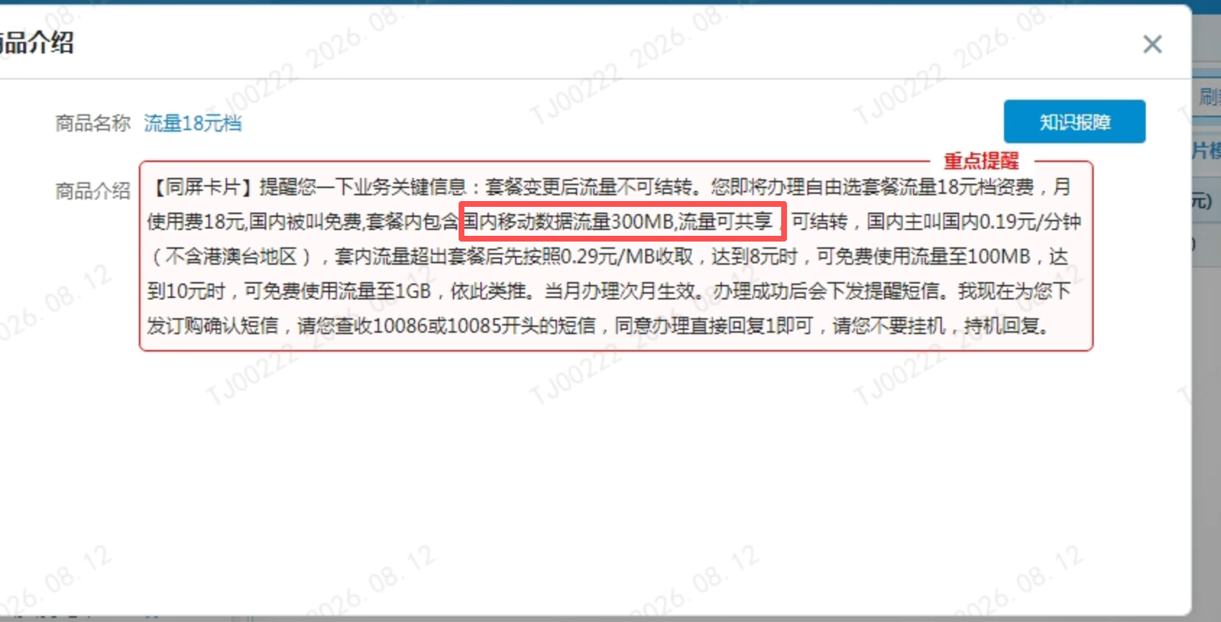
天津 | 营销活动 | 20266511328323 | 个人市场 | 开口话术 | 场景1、我看您{XX}月份流量超出{超额量}，超套费用{套餐外上网费}元。分钟超出{超套分钟数}，超套费用{套餐外通话费}元，现在有一个【5G安心月包-1元】（业务编码：2031912）每个月1元，包含100分钟+5GB流量，有效期24个月，到期自动取消，也可随时取消，非常方便。 场景2、我看您{XX}月份流量超出{超额量}，超套费用{套餐外上网费}元。分钟超出{超套分钟数}分钟，超套费用{套餐外通话费}元，现在有一个【5G安心月包-3元】（业务编码：2031913）每个月3元，包含500分钟+20GB流量，有效期24个月，到期自动取消，也可随时取消，非常方便。 【AI场景仅供参考】 | 1、{XX}月需要查询客户当月和前三个月的流量和分钟情况，具体界面见右图 2、如果{套餐外上网费}≠0且{超额量}=0则添加提示【请结合账单与资源使用情况为客户解释】；如果{套餐外通话费}}≠0且{超套分钟数}=0则添加提示【请结合账单与资源使用情况为客户解释】 3、如果{套餐外上网费}+{套餐外通话费}之和小于1元则推荐场景1，反之推荐场景2
天津 | 营销活动 | 20266511751052 | 个人市场 | 开口话术 | 我看您{XX}月份流量超出{超额量}，超套费用{套餐外上网费}元。，可以考虑办一个季度流量包，包含5GB流量（国内通用，不含港澳台），3个月内可以使用，这月用不完后面两个月可以接着用，只收3元钱。我给您申请上，您就可以放心使用，减少超套产生额外费用的情况。 | 1、{XX}月需要查询客户当月和前三个月的流量和分钟情况，具体界面见右图 2、如果{套餐外上网费}≠0且{超额量}=0则添加提示【请结合账单与资源使用情况为客户解释】 3、 {套餐外上网费}}=0且{超额量}=0则直接显示
天津 | 营销活动 | 2026645993441 | 个人市场 | 开口话术 | 场景1、我看您{XX}月份流量超出{超额量}，超套费用{套餐外上网费}元。分钟超出{超套分钟数}，超套费用{套餐外通话费}元，现在有一个【5G安心月包-1元】（业务编码：2031912）每个月1元，包含100分钟+5GB流量，有效期24个月，到期自动取消，也可随时取消，非常方便。 场景2、我看您{XX}月份流量超出{超额量}，超套费用{套餐外上网费}元。分钟超出{超套分钟数}分钟，超套费用{套餐外通话费}元，现在有一个【5G安心月包-3元】（业务编码：2031913）每个月3元，包含500分钟+20GB流量，有效期24个月，到期自动取消，也可随时取消，非常方便。 【AI场景仅供参考】 | 1、{XX}月需要查询客户当月和前三个月的流量和分钟情况，具体界面见右图 2、如果{套餐外上网费}≠0且{超额量}=0则添加提示【请结合账单与资源使用情况为客户解释】；如果{套餐外通话费}}≠0且{超套分钟数}=0则添加提示【请结合账单与资源使用情况为客户解释】 3、如果{套餐外上网费}+{套餐外通话费}之和小于1元则推荐场景1，反之推荐场景2

